Inledning
Inledning

Förord

 | Det här Excel-verktyget – DRIVER+ Centre of Expertise Assessment Tool – har utvecklats som en del av projektet DRIVER+ inom Europeiska unionens sjunde ramprogram för forskning, teknisk utveckling och demonstration.

 |  | Version: | 1.0
 |  | Datum: | Den 12 mars 2020
 |  | Författare: | Marcel van Berlo, Lisette de Koning, Tineke Hof och Dirk Stolk (TNO)
 |  |  | Agnese Macaluso och David Regeczi (Ecorys)

 | DRIVER+-projektet som har lett fram till dessa resultat har fått anslag från Europeiska unionens sjunde ramprogram för forskning, teknisk utveckling och demonstration enligt bidragsavtal nr. 607798. Den information och de synpunkter som presenteras i det här dokumentet är författarnas egna och speglar inte nödvändigtvis Europeiska unionens officiella ställningstaganden.
 | Varken EU:s institutioner och organ eller någon person som handlar å deras vägnar kan hållas ansvariga för användningen av informationen i dokumentet.

Mål

 | Den här verktygsuppsättningen syftar till att ge organisationer som är intresserade av att bli Centre of Expertise (CoE) för DRIVER+ hjälp med att ta fram en färdplan som är anpassad till organisationens egna förutsättningar. Målet med verktygsuppsättningen att ett förlopp i tre steg ska följas: orientering och positionering, utformning och tillämpning samt genomförande och utvärdering. Metoden bygger på Strategy Realisation Model (modell för strategigenomförande) som är en strukturerad och integrerad metod för att genomföra förändringar och resultatförbättringar inom en organisation. Den ursprungliga modellen består av tre steg: positionering, utformning och genomförande. Mer specifikt hjälper de tre stegen (eller faserna) en organisation att:
 | 1. | Bestämma om man vill börja använda DRIVER+-resultat och i så fall vilka av dem (orientering och positionering)
 | 2. | Ta de förberedande stegen mot att bli ett Centre of Expertise, fram till en formell etablering som CoE (utformning och tillämpning)
 | 3. | Utföra aktiviteter som CoE, utvärdera resultat mot förväntningar och ta ställning till om justeringar behövs och i så fall vilka (genomförande och utvärdering)
 | De här stegen är vägledande och inte bindande. Varje organisation gör sin egen resa mot att bli ett CoE för DRIVER+. Vilken väg en organisation tar mot att bli ett CoE beror på dess lokala sammanhang och specifika egenskaper, dess nationella och institutionella sammanhang, vilka ambitioner och resurser som finns tillgängliga samt vilket nätverk av organisationer man skulle samarbeta med och stödja.
 | Business Model Canvas (BMC; Osterwalder & Pigneur, 2010) är ett användbart verktyg som kan hjälpa en organisation att ta sig fram genom de tre stegen. Beroende på vilket sammanhang den potentiella CoE-organisationen verkar i kan det vara en god idé att anpassa användningen av BMC till krishanteringsområdet, även ur ett språkligt perspektiv. Därför rekommenderas att termer som ”kunder” ersätts med ”användare”. Nedan ges en kortfattad beskrivning av byggstenarna i BMC i detalj och hur var och en av dem kan göras relevant för DRIVER+-sammanhanget och CoE-forskningen.

Funktioner

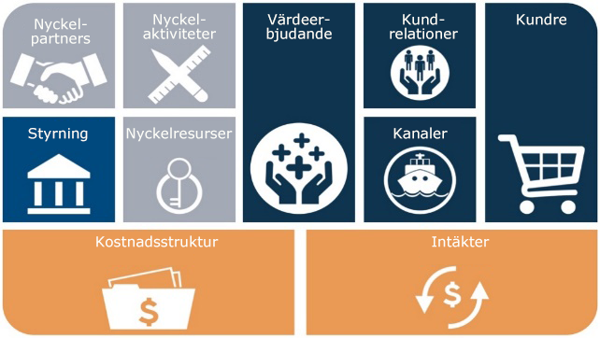
 | Den här interaktiva verktygsuppsättningen hjälper en organisation att ta sig igenom de tre stegen mot att bli ett Centre of Expertise. Verktyget är Excel-baserat och har utvecklats och tillämpats på ett sådant sätt att det kan användas för självutvärdering. Organisationen kan själv betygsätta svaren på frågorna enligt en femgradig skala. Baserat på dessa betyg ger CoE-verktygsuppsättningen en bedömning för steg 1 och 2. För steg 3 innehåller verktygsuppsättningen vägledande frågor.

 | Verktygsuppsättningen bygger på Business Model Canvas (BMC; Osterwalder & Pigneur, 2010). BMC är ett verktyg som används för att beskriva, analysera och designa affärsmodeller. Modellen, som är uppbyggd av flera komponenter, har anpassats för användning inom krisberedskapsområdet. För varje komponent har vägledande frågor och förslag formulerats för att hjälpa användaren att göra en självutvärdering av den egna organisationen.

Äganderätt och användning

 | © 2020 DRIVER+ CoE Assessment Tool tillhör TNO och Ecorys. Alla rättigheter som rör användningen av verktyget styrs av licensprogrammet Creative Commons Attribution-NonCommercial 4.0 International. För mer information, se: https://creativecommons.org/licenses/by-nc/4.0/
 | Du får dela (kopiera och sprida materialet i valfritt medium eller format) och anpassa (blanda, omvandla och bygga vidare på materialet). Du måste uppge lämplig hänvisning, länka till licensen och ange om ändringar har gjorts. Detta får göras på valfritt, lämpligt vis, men inte på ett sådant sätt att det antyder att licensgivaren stödjer dig eller din användning. Du får inte använda materialet i kommersiellt syfte. Du får inte tillämpa juridiska villkor eller tekniska åtgärder som enligt lag förhindrar att andra gör någonting som är tillåtet enligt licensen.

 |  | Kontaktpunkter: | mailto:lisette.dekoning@tno.nl
 |  |  | mailto:agnese.macaluso@ecorys.com

DRIVER+ Centre of Expertise Assessment Tool

